Informe de Comisión
 |  | Formato de Informe de Comisión

Datos del Personal Comisionado

 | Lugar y Periódo de la Comisión : |  |  | CIUDAD DE MÉXICO DEL 09 AL 11 DE FEBRERO DE 2024

 | Nombre del Comisionado : |  | RUBEN ARMANDO ALONZO OVANDO |  |  |  |  |  | R.F.C. | AOOR740928

 | Puesto: | CHOFER |  |  |  | Nivel : | 1100 |  | Tipo : | CONFIANZA

DEPTO. O DIRECCIÓN : | Departamento o Dirección de Adscripción : |  |  |  | DEPARTAMENTO DE RECURSOS MATERIALES

 | Asunto de la Comisión : |  | TRASLADO DE SELECTIVO DE LA DISCIPLINA DE KARATE DO

Reporte de las Tareas Desempeñadas durante la Comisión

 | TRASLADO DE SELECTIVO DE LA DISCIPLINA DE KARATE DO, DE LA CIUDAD DE CANCÚN, QUINTANA ROO A LA CIUDAD DE MÉXICO, TRASLADO DEL SELECTIVO DEL HOTEL A LAS INSTALACIONES DEPORTIVAS DONDE SE DESARROLLO EL CAMPEONATO NACIONAL Y PRESELECTIVO INFANTIL, JUVENIL, ADULTO, MASTER Y PARA KARATE 2024, DURANTE LOS DIAS DE LA COMPETENCIA, Y RETORNO DE LA CIUDAD DE MÉXICO (ALCADÍA MIGUEL HIDALGO) A LA CIUDAD DE CANCUN, QUINTANA ROO, A TERMINO DEL EVENTO.

Evidencia Fotográfica de la Comisión
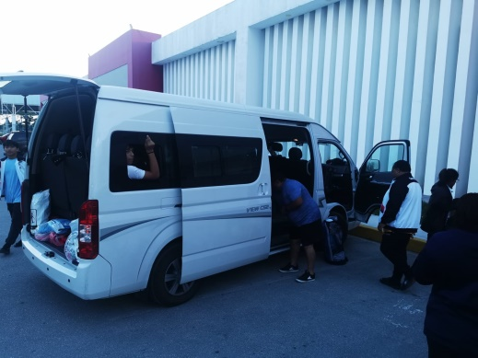 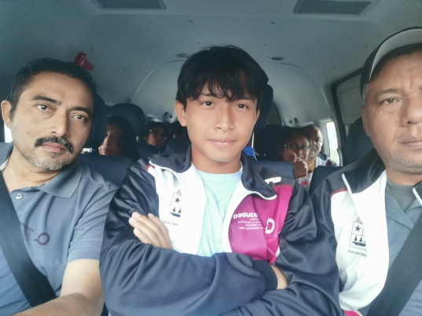 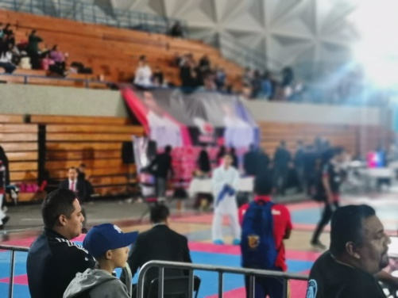 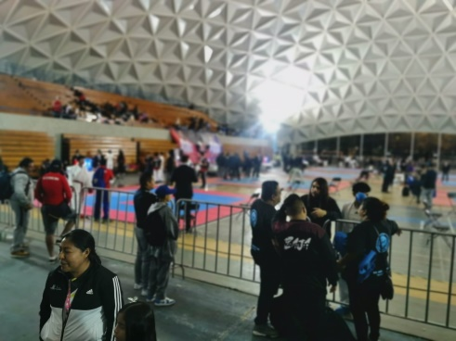

 |  | Firma del Comisionado |  |  |  |  |  | Exclusivo Recursos Financieros

 |  | Nombre: | RUBEN ARMANDO ALONZO OVANDO

 |  | Puesto: | CHOFER
Comisión del Deporte de Quintana Roo
Calzada Veracruz No. 59, Col. Barrio Bravo C.P. 77098
Chetumal, Quintana Roo, México
Conmutador: (983) 833 00 19, 833 00 20
www.cojudeq.gob.mx

 |  |  |  |  |  |  |  | Sello y Firma de Recibido

Informe Mérida Judo
 |  | Formato de Informe de Comisión

Datos del Personal Comisionado

 | Lugar y Periódo de la Comisión : |  |  | MERIDA YUCATAN DEL 09 AL 11 DE FEBRERO DE 2024

 | Nombre del Comisionado : |  | RUBEN ARMANDO ALONZO OVANDO |  |  |  |  |  | R.F.C. | AOOR740928

 | Puesto: | CHOFER |  |  |  | Nivel : | 1100 |  | Tipo : | CONFIANZA

DEPTO. O DIRECCIÓN : | Departamento o Dirección de Adscripción : |  |  |  | DEPARTAMENTO DE RECURSOS MATERIALES

 | Asunto de la Comisión : |  | TRASLADO DE SELECTIVO DE LA DISCIPLINA DE JUDO

Reporte de las Tareas Desempeñadas durante la Comisión

 | TRASLADO DE SELECTIVO DE LA DISCIPLINA DE JUDO, DE LA CIUDAD DE CANCÚN, QUINTANA ROO A LA CIUDAD DE MERIDA YUCATAN, TRASLADO DEL SELECTIVO DEL HOTEL A LAS INSTALACIONES DEPORTIVAS DONDE SE DESARROLLO EL CAMPEONATO INTERNACIONAL ABIERTO ESTUDIANTIL., DURANTE LOS DIAS DE LA COMPETENCIA, Y RETORNO DE LA CIUDAD DE CANCUN, QUINTANA ROO, A TERMINO DEL EVENTO.

Evidencia Fotográfica de la Comisión
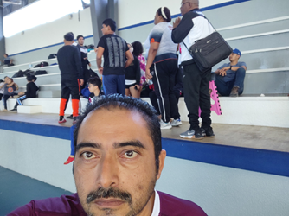 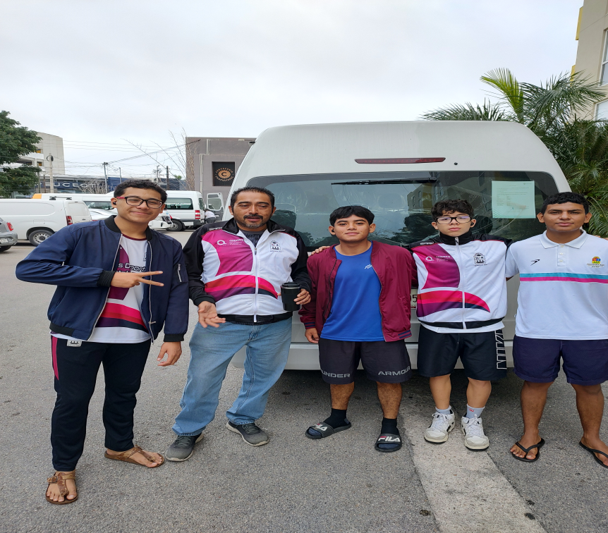

 |  | Firma del Comisionado |  |  |  |  |  | Exclusivo Recursos Financieros

 |  | Nombre: | RUBEN ARMANDO ALONZO OVANDO

 |  | Puesto: | CHOFER
Comisión del Deporte de Quintana Roo
Calzada Veracruz No. 59, Col. Barrio Bravo C.P. 77098
Chetumal, Quintana Roo, México
Conmutador: (983) 833 00 19, 833 00 20
www.cojudeq.gob.mx

 |  |  |  |  |  |  |  | Sello y Firma de Recibido

Informe celaya
 |  | Formato de Informe de Comisión

Datos del Personal Comisionado

 | Número de Oficio de la Comisión |  |  | CDQ/P/DAR/1598/2026

 | Lugar y Periódo de la Comisión : |  |  | TEPIC, NAYARIT

 | Nombre del Comisionado : |  | NAYELI DEL CARMEN HERNÁNDEZ LÓPEZ |  |  |  |  |  | R.F.C. | HELN860915I75

 | Puesto: | PSICÓLOGA |  |  |  | Nivel : | 99999 |  | Tipo : | ASIMILABLE

DEPTO. O DIRECCIÓN : | Departamento o Dirección de Adscripción : |  |  |  | DEPARTAMENTO DE MEDICINA DEPORTIVA

 | Asunto de la Comisión : |  | APOYO DE PSICOLOGÍA A LOS DEPORTISTAS DE LAS DISCIPLINAS DE BOXEO, AGUAS ABIERTAS Y LEVANTAMEINTO DE PESAS

Reporte de las Tareas Desempeñadas durante la Comisión

 | APOYO PSICOLÓGICO A DEPORTISTAS DE LAS DISCIPLINAS DE BOXEO, AGUAS ABIERTAS Y LEVANTAMIENTO DE PESAS PARA SU MEJOR RENDIMIENTO EN LA JUSTA DEPORTIVA OLIMPIADA NACIONA CONADE 2026 CON SEDE EN NAYARIT

Evidencia Fotográfica de la Comisión
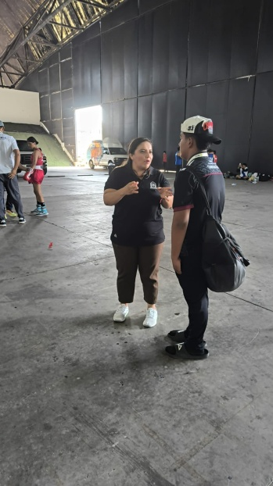 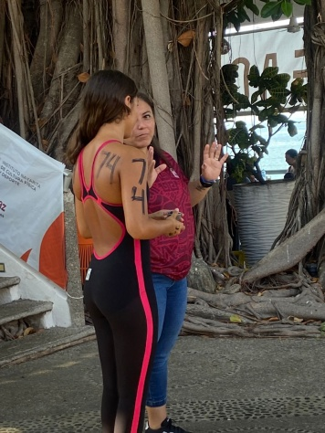 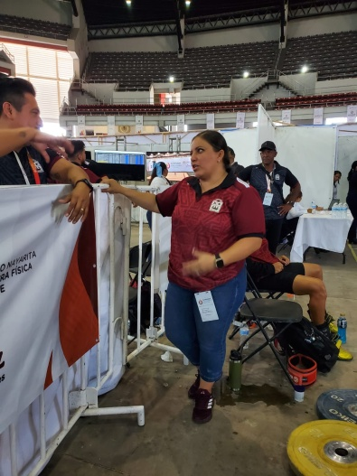 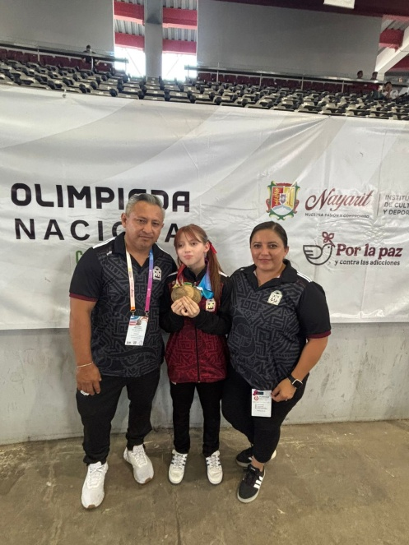

 |  | Firma del Comisionado |  |  |  |  |  | Exclusivo Recursos Humanos

 |  | Nombre: | NAYELI DEL CARMEN HERNÁNDEZ LÓPEZ

 |  | Puesto: | PSICOLÓGA
Comisión del Deporte de Quintana Roo
Calzada Veracruz No. 59, Col. Barrio Bravo C.P. 77098
Chetumal, Quintana Roo, México
Conmutador: (983) 833 00 19, 833 00 20
www.cojudeq.gob.mx

 |  |  |  |  |  |  |  | Sello y Firma de Recibido

